SFF (2)
견 적 서

바디텍메드 |  | 귀하
전화 :
팩스 :
담당 :

아래와 같이 견적합니다.

견 적 합 계 : | ₩2,420,000
견 적 일 자 : | 2017-08-24
결 재 조 건 :

품 명 | 규 격 | 수 량 | 단 가 | 금 액 | 세 액 | 합 계 액
 |  |  |  | - | - | -
서버 | 제온 E5 1U 300W | 1 | 2,200,000 | 2,200,000 | 220,000 | 2,420,000
 | E3-1230v6 3.5GHz 4Core 8MB Cache
 | 16GB DDR4 ECC Memory (최대 64GB)
 | 2TB 7200rpm SATA HDD 2개 (최대 4개 장착가능)
 | intel Raid 0,1,10 |  |  |  | - | -
 | 9.5mm SATA DVD-ROM
 | 300W Power Supply |  |  |  | - | -
 | 기가비트 이디넷 어댑터 4포트 |  |  |  | - | -
 | 크기 : 660 x 430 x 43.5 mm |  |  | - | - | -
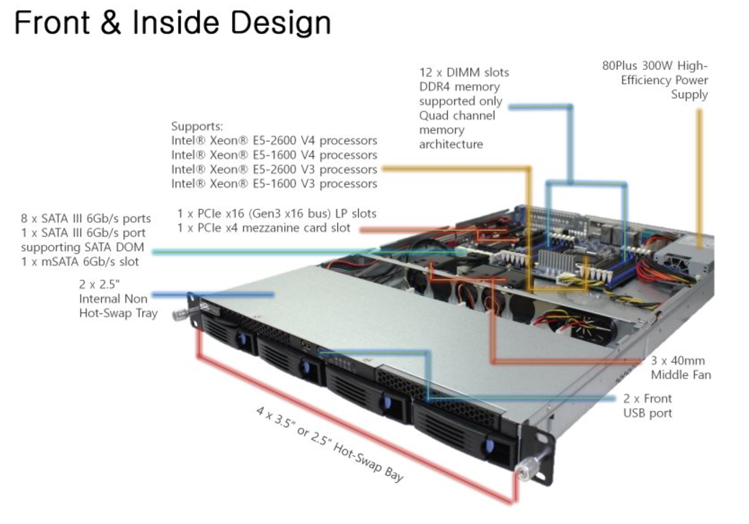
 |  |  |  |  | - | -
 |  |  |  |  | - | -
 |  |  |  |  | - | -
 |  |  |  | - | - | -
 |  |  |  | - | - | -
 |  |  |  |  | - | -
 |  |  |  |  | - | -
 |  |  |  |  | - | -
 |  |  |  |  | - | -
 |  |  |  |  | - | -
 |  |  |  |  | - | -
 |  |  |  |  | - | -
 |  |  |  |  | - | -
 |  |  |  |  | - | -
 |  |  |  |  | - | -
 |  |  |  |  | - | -
 |  |  |  |  | - | -
 |  |  |  |  | - | -
 |  |  |  |  | - | -
* 결제계좌 : 신한 110-138-600484 씨-넷 |  |  | 합 계 | 2,200,000 | 220,000 | 2,420,000
* 견적담당 : | 조규장(010-2910-7760)
* REMARK

